상품제안서
그린레더 양장 다이어리 25절 | 상품코드: F21533

 |  |  |  |  |  |  | 02-412-0044 | www.easy1.co.kr
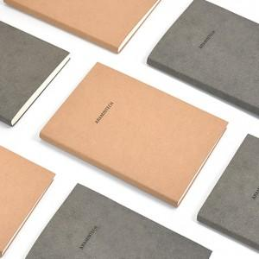 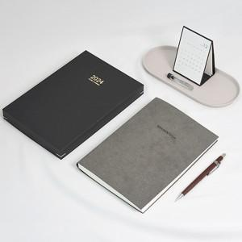

【상세/제작정보】 | ※기본 벌크로 출고되며, 종이케이스는 추가 옵션입니다.(종이케이스 박인쇄 희망시 추가비용 발생되므로 사전에 문의바랍니다) ※기본 박사이즈 50*20mm / 최대 인쇄크기 100*30mm(기본박 사이즈 초과시 추가비용 발생됩니다) * 불박인쇄 조각비 30000원(별도)

【인쇄/포장옵션】 | 불박, 금박, 은박 / 포장불가능

【공급단가】 | 수량 | 100~ | 300~ | 500~ | 1,000~ | 3,000~
*VAT별도 | 단가 | 8,500원 | 8,360원 | 8,160원 | 7,950원 | 7,820원

【상품 URL】 | https://dev.easy1.co.kr:443/src/goods_detail.php?gdno=21533

